PLANTA INFOTEP
DIRECTORIO FUNCIONARIOS INSTITUTO NACIONAL DE FORMACION TÉCNICA PROFESIONAL - INFOTEP- SAN ANDRÉS ISLA
NOMBRE FUNCIONARIO | CARGO | NIVEL | TIPO DE NOMBREMIENTO | FECHA DE POSESION | CÓDIGO | GRADO | DEPENDENCIA | E-MAIL | TELÉFONO
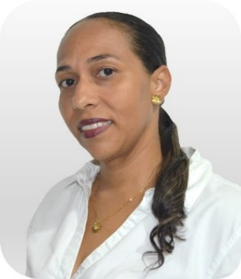 SILVIA ELENA MONTOYA DUFFIS | Rector de Instituciòn | Directivo | Elección de Consejo Directivo | 2016-08-05 | 151 | 6 | Rectoria | rectoria@infotepsai.edu.co | (+578) 512-5770 Ext 201/202
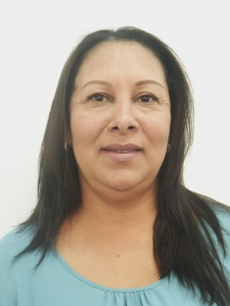 MARIA CLAUDIA BRACHO BALCAZAR | Vicerrectora Aministrativa y Finaciera | Directivo | Libre Nombramiento y remoción | 2018-01-23 | 171 | 3 | Vicerrectoría Administrativa y Financiera | vicerrectoria.administrativa@infotepsai.edu.co | (+578) 512-5770 Ext 102
 CHARLES GALLARDO HUMPHRIES | Vicerrector Acádemico | Directivo | Libre Nombramiento y remoción | 2020-02-03 | 171 | 3 | Vicerrectoría Académica | vicerrectoria.academica@infotepsai.edu.co | (+578) 512-5770 Ext 203
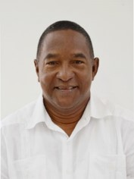 ANDRES AVELINO MEZA VILLAREAL | Asesor Control Interno | Asesor | Libre Nombramiento y remoción | 2005-05-11 | 1020 | 1 | Rectoría | andres.meza@infotepsai.edu.co | (+578) 512-5770 Ext 206
 NERIETH JAJAIRA MAY CARABALLO | Profesional Especializado Planeación | Profesional | Libre Nombramiento y Remoción | 2020-02-03 | 2028 | 12 | Planeación | planeacion@infotepsai.edu.co | (+578) 512-5770 Ext 205
IAN DAVID CRIOLLA CRUZ | Profesional Especializado Investigación | Profesional | Libre Nombramiento y Remoción | 2019-01-04 | 2028 | 12 | Investigación | coordinación.investigación@infotepsai.edu.co | (+578) 512-5770 Ext 204
 JAMINA HENRY TALAIGUA | Profesional Especializado Coordinación Académica | Profesional | Nombramiento Provisional | 2014-07-01 | 2028 | 12 | Vicerrectoría Académica | coordinacion.academica@infotepsai.edu.co | (+578) 512-5770 Ext 115
 JULIETT OROZCO BAENA | Profesional Especializado Coordinación Extensión | Profesional | Nombramiento Provisional | 2017-02-02 | 2028 | 12 | Vicerrectoría Académica | coordinacion.extension@infotepsai.edu.co | (+578) 512-5770 Ext 114
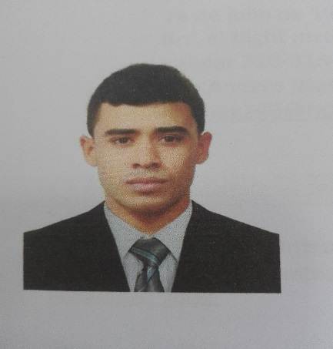 MICHAEL CASTRO NEWLOVE | Profesional Universitario Contabilidad | Profesional | Nombramiento Provisional | 2019-02-15 | 2044 | 5 | Vicerrectoría Administrativa y Financiera | michael.castro@infotepsai.edu.co | (+578) 512-5770 Ext 104
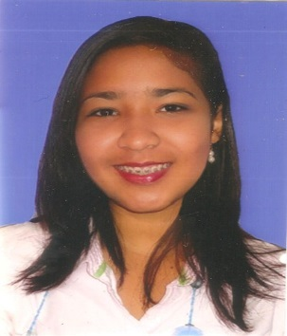 SURISADAYS BAENA SÁNCHEZ | Profesional Universitario Bienestar Universitario | Profesional | Nombramiento Provisional | 2020-06-01 | 2044 | 3 | Vicerrectoría Académica | bienestar@infotepsai.edu.co | (+578) 512-5770 Ext 113
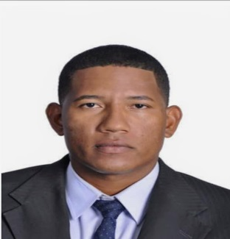 JORDY EVARISTO ESCALONA BRYAN | Profesional Universitario Sistemas | Profesional | Nombramiento Provisional | 2020-04-01 | 2044 | 3 | Vicerrectoría Administrativa y Financiera | sistemas@infotepsai.edu.co | (+578) 512-5770 Ext 117
 LADY JULIETT MALAGON JESSIE | Profesional Universitario Calidad | Profesional | Nombramiento Provisional | 2017-01-10 | 2044 | 5 | Vicerrectoría Académica | coordinacion.sig@infotepsai.edu.co | (+578) 512-5770 Ext 138
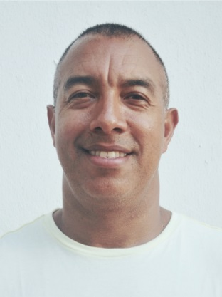 EMELINO O`NEILL PEREZ | Profesional Universitario Centro de Lenguas | Profesional | Nombramiento Provisional | 2017-01-03 | 2044 | 9 | Vicerrectoría Académica | centrodelenguas@infotepsai.edu.co | (+578) 512-5770 Ext 116
GERALDINE GORDON DUKE | Profesional Universitario Talento Humano | Profesional | Nombramiento Provisional | 2020-02-03 | 2044 | 8 | Vicerrectoría Administrativa y Finanaciera | talentohumano@infotepsai.edu.co | (+578) 512-5770 Ext 106
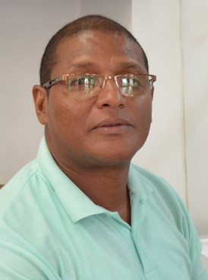 ISMARINO JOSÉ MARTINEZ AGÁMEZ | Profesional Universitario Presupuesto | Profesional | Nombramiento Provisional | 2015-06-05 | 2044 | 5 | Vicerrectoría Administrativa y Financiera | presupuesto@infotepsai.edu.co | (+578) 512-5770 Ext 103
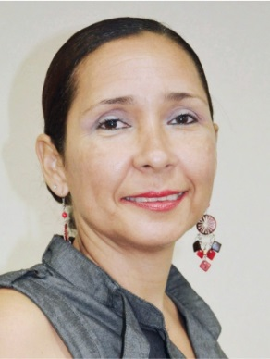 PATRICIA MARENGO TORRENEGRA | Profesional Universitario Admisiones | Profesional | Nombramiento Provisional | 2018-01-25 | 2044 | 1 | Vicerrectoría Académica | admisiones@infotepsai.edu.co | (+578) 512-5770 Ext 109
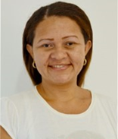 ZORAIDA ISABEL VANEGAS ROMERO | Profesional Universitario Biblioteca | Profesional | Nombramiento Provisional | 2016-11-18 | 2044 | 5 | Vicerrectoría Académica | biblioteca@infotepsai.edu.co | (+578) 512-5770 Ext 111
 PAULA PATRICIA SOLANO SARMIENTO | Pagadora | Asistencial | Nombramiento Provisional | 2009-09-17 | 4173 | 20 | Vicerrectoría Administrativa y Financiera | paula.solano@infotepsai.edu.co | (+578) 512-5770 Ext 105
 WESNEY SHAYAN JAMES REED. | Tècnico Administrativo Almacén | Técnico | Nombramiento Provisional | 2017-03-16 | 3124 | 11 | Vicerrectoría Administrativa y Financiera | almacen@infotepsai.edu.co | (+578) 512-5770 Ext 118
 CRICIA SHIRLEY POMARE BOXTON | Secretaria Ejecutiva Administrativa | Asistencial | Nombremiento Provisional | 2020-04-01 | 4178 | 14 | Rectoría | secretariaviceadministrativa@infotepsai.edu.co | (+578) 512-5770 Ext 101
MARTHA FOX BISCAÍNO | Secretaria / Gestión Documental | Asistencial | Nombramiento Provisional | 2020-02-03 | 4178 | 12 | Vicerrectoría Administrativa y Financiera | gestiondocumental@infotepsai.edu.co | (+578) 512-5770 Ext 208
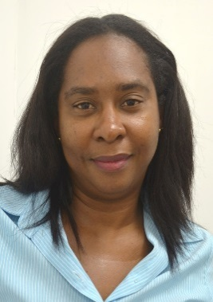 JANETH TRINIDAD RODRIGUEZ MARTINEZ | Secretaria Ventanilla ünica | Asistencial | Nombramiento Provisional | 2010-09-09 | 4178 | 12 | Vicerrectoría Académica | serviciocliente@infotepsai.edu.co | (+578) 512-5770 Ext 110
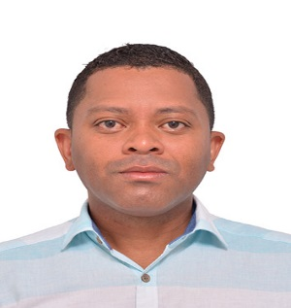 MARCOS DICK DAVIS MARES | DOCENTE TIEMPO COMPLETO | DOCENTE AUXILIAR TIEMPO COMPLETO | Nombramiento Provisional | 2019-04-01 |  |  | Vicerrectoría Académica | mdavis@infotepsai.edu.co | (+578) 512-5770
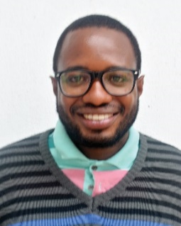 GRAYBERN LIVINGSTON FORBES | DOCENTE TIEMPO COMPLETO | DOCENTE AUXILIAR TIEMPO COMPLETO | Nombramiento Provisional | 2017-02-02 |  |  | Vicerrectoría Académicá | glivingston@infotepsai.edu.co | (+578) 512-5770
 LARRY DE JESUS HENRY AGUAS | DOCENTE TIEMPO COMPLETO | DOCENTE ASISTENTE TIEMPO COMPLETO | Nombramiento Provisional | 2017-02-02 |  |  | Vicerrectoría Académica | lhenry@infotepsai.edu.co | (+578) 512-5770
 LUZ AÍDA VILLANUEVA MANCILLA | DOCENTE TIEMPO COMPLETO | DOCENTE AUXILIAR TIEMPO COMPLETO | NOMBRAMIENTO PROVISIONAL | 2020-02-03 |  |  | Vicerrectoría Académica | luz.villamueva@infotepsai.edu.co | (+578) 512-5770
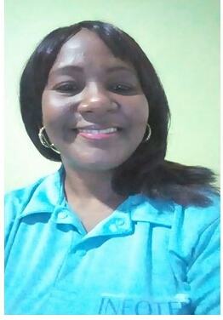 ISABEL GALLARDO LIVINSTON | DOCENTE TIEMPO COMPLETO | DOCENTE AUXILIAR TIEMPO COMPLETO | NOMBRAMIENTO PROVISIONAL | 2020-02-03 |  |  | Vicerrectoría Académica | isabel.gallardo@infotepsai.edu.co | (+578) 512-5770

